正式服
序号 | bug | 图片 | 位置
1 | 选了简单模式以外的任何一种 模式后，若不修改价格值，则 无法取消该选择或选其他模式。 | 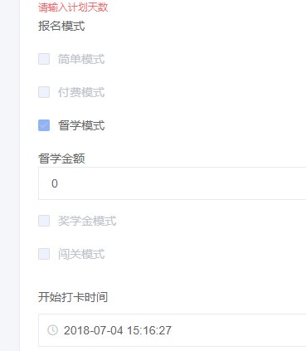 | 后台创建课程
2 | 项目缩略图、抢先体验分享卡图片、分享图标无备选图片，重新上传时报400 | 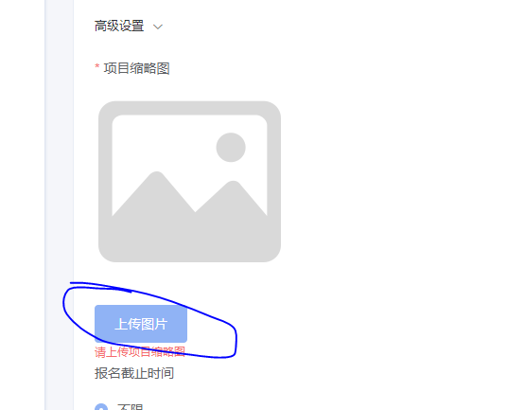 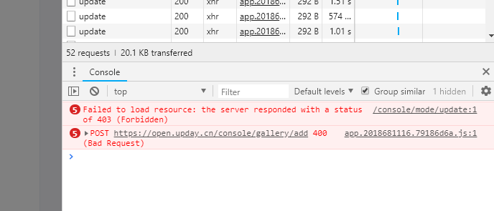 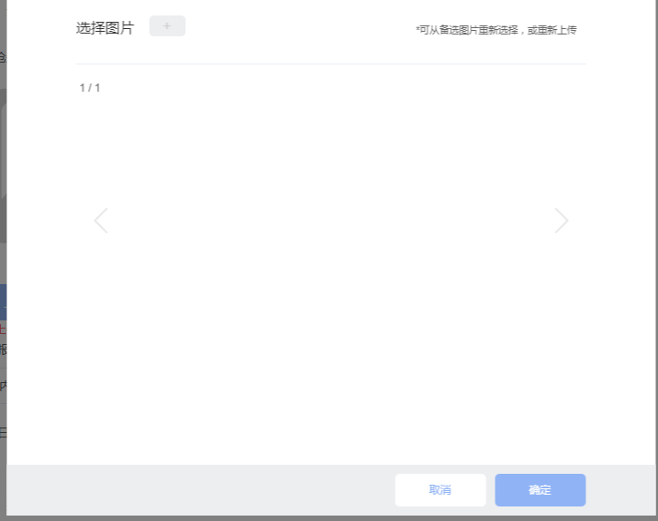 | 后台创建课程
3 | 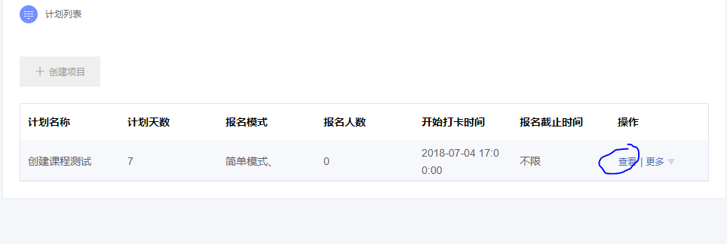 点击预览链接没反应 | 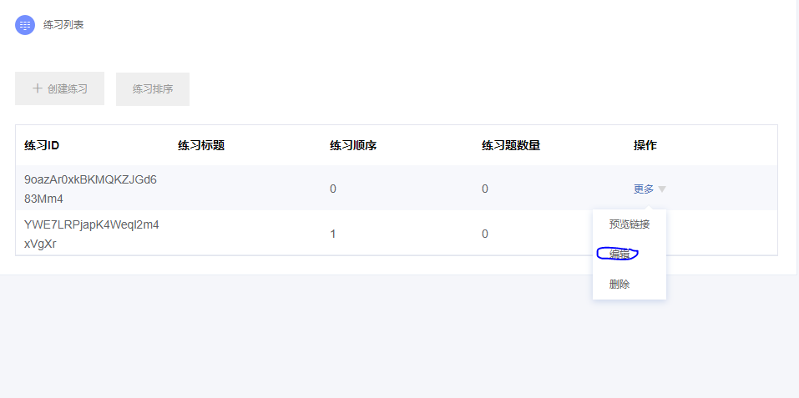
4 |  | 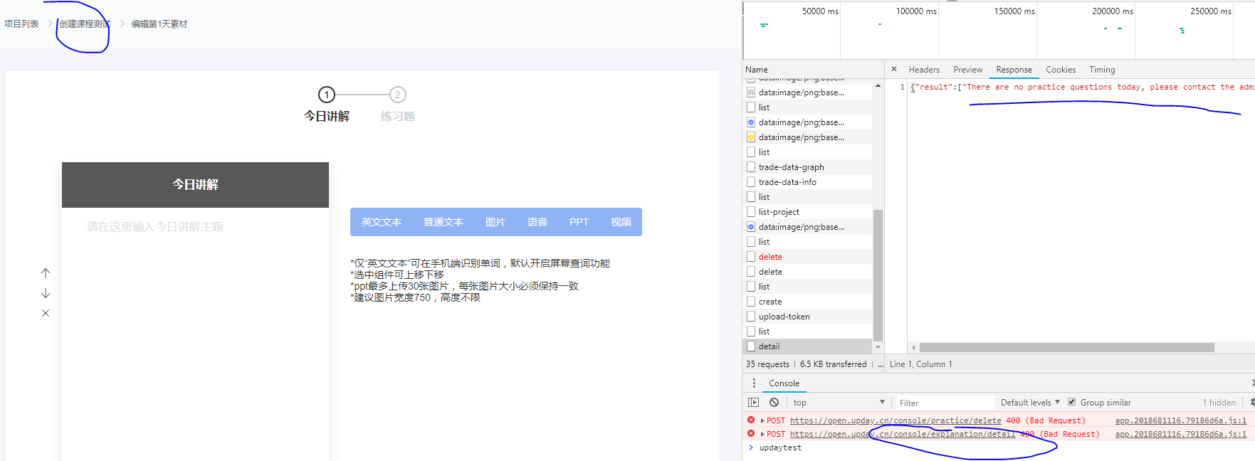
 | 点击添加练习，提示“请选择作答方式”，没有办法操作 | 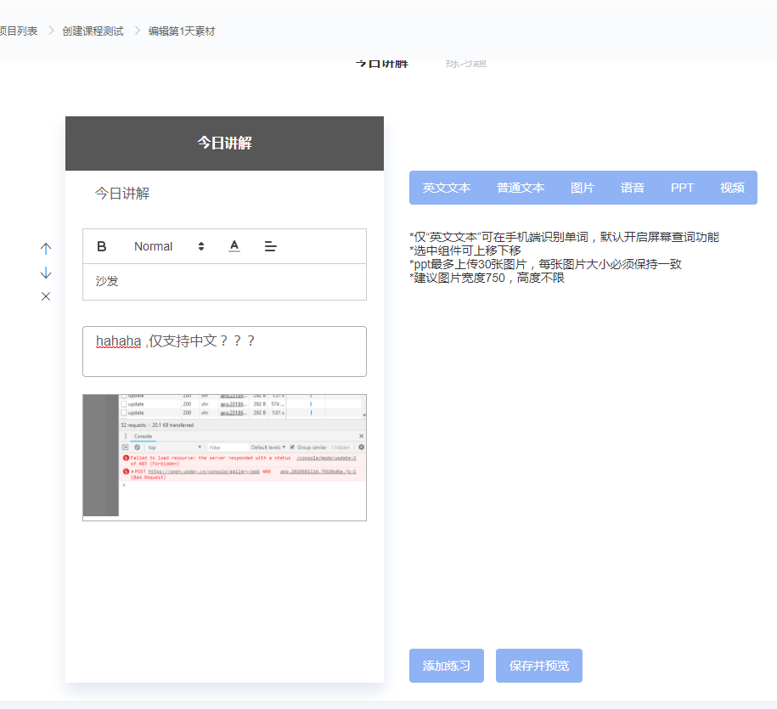
 |  | explanation的component没有remove，需要测试其能否删除组件。
 |  | tip的component没有remove，需要测试其能否删除组件。

